Estadísticas
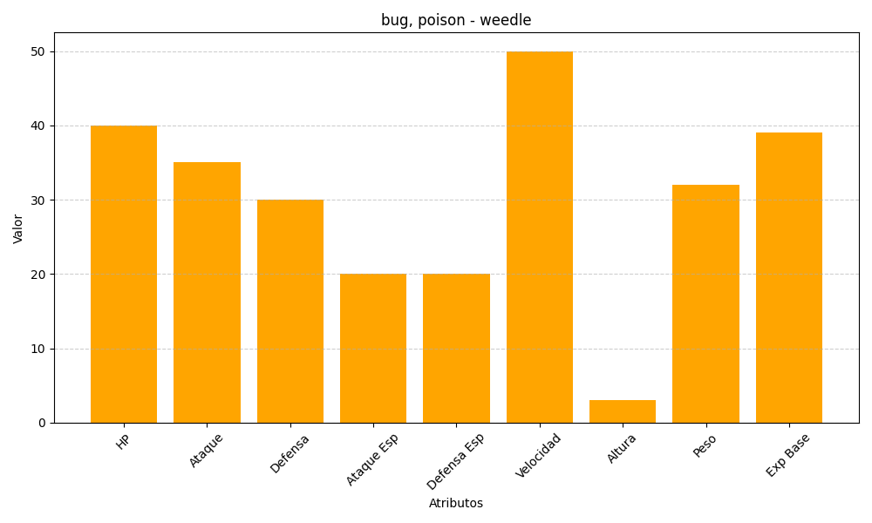
ID | Nombre | Tipo | HP | Ataque | Defensa | Ataque Especial | Defensa Especial | Velocidad | Altura | Peso | Experiencia Base
13 | weedle | bug, poison | 40 | 35 | 30 | 20 | 20 | 50 | 3 | 32 | 39

